分散分析表（f）の求め方
 | 要因1 | 要因2 | 要因3 | 全部 | 個々-平均（偏差） |  |  | 偏差二乗（平方）
 | 1 | 2 | 3 |  | -1.2222222222 | -0.22222222222 | 0.77777777778 | 1.4938271605 | 0.049382716049 | 0.6049382716
 | 1 | 3 | 1 |  | -1.2222222222 | 0.77777777778 | -1.2222222222 | 1.4938271605 | 0.6049382716 | 1.4938271605
 | 2 | 2 | 5 |  | -0.22222222222 | -0.22222222222 | 2.7777777778 | 0.049382716049 | 0.049382716049 | 7.7160493827

総和 | 4 | 7 | 9 | 20 | 群平均-総平均
平均 | 1.3333333333 | 2.3333333333 | 3 | 2.2222222222 | -0.88888888889 | 0.11111111111 | 0.77777777778
 |  |  |  |  | ×3倍 | ×3倍 | ×3倍 |  |  | 個々のSS
 |  |  |  |  | 2.3703703704 | 0.037037037037 | 1.8148148148 |  |  | 13.555555556
 |  |  |  |  |  |  | 4.2222222222
分散分析表 |  |  |  |  |  |  | 群のSS
 | SS | Df | SS/Dｆ | F
全体の平均と分散に対して、要因1から3を選択して、分析を行う。
この要因によって誤差によって生じる分散への影響よりも、これらの要因の違いによる影響が大きければ、F値は大きくなる。
このF値が、統計学で一般的に平均値の取りうる範囲が偶然性の範囲９5％以内に入っているかどうかを調べる。F（分子の自由度、分母の自由度）0.05というのは、このデータが理想的に分布した場合、確率的に偶然性の範囲の95％（1-0.05＝0.95）の上限にあたる値と比較して、十分大きければ、このF値をもたらした要因の影響は、有意な影響（効果）がある、と表現する。カレーのスープの成分のうち、3種類の組み合わせを考えた場合、誤差の範囲を超える有意な影響力があるか、などの統計学的判定を下せるのだ。
群（要因）間 | 4.2222222222 | 2 | 2.1111111111 | 1.3571428571
誤差（要因内） | 9.3333333333 | 6 | 1.5555555556
全体 | 13.555555556 | 8 |  |  | F(2.8）0.05＝4.495
 |  |  |  |  | 有意差なし

ロジスティック回帰分析の基本Rによる演習
量的変数を量的変数・質的変数で説明するのが回帰分析。
説明したい変数（従属変数）が質的変数の場合に用いるのがロジスティック回帰分析。
昔は，説明変数が量的変数か質的変数かによって分散分析や数量化I類など様々に分類されていましたが，現在では説明変数が量的変数でも質的変数でも，その両方を含む場合でもすべて線型回帰分析（線型モデル）の枠組みで理論化されるようになった。しかし，説明変数が質的変数で，従属変数が量的変数の場合のみ，線型回帰分析のサブグループとしての分散分析という名称が用いられることが多い。
ロジスティック回帰モデルは，線型回帰モデルを拡張した一般化線型モデル（general linear model, GLM）に含まれます．
一般化線形モデルの枠組みによってもっと幅広い解析が可能になる。データや要因の在り方を確率的に捉えるか、否かの違いがGLMの特殊形として、これまで使われてきた統計手法の分類でのそれら（固定的な見方）があると考えられるようになったのです。
ここではロジスティック回帰モデルだけにふれることにします．ロジスティック回帰モデルは，従属変数Yが2値変数のときに使うモデルです．
生存時間
Rによるロジスティック回帰の演習

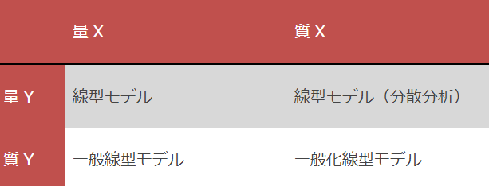

 | データの読み込み

 | ¡ まずdemodata1.csvファイルを変数dataに読み込みます．読み込んだあとで，本当に変数dataにデータが格納されたかを見るために，関数head( )を使って最初の6行を表示してみましょう．

 | ＞ data = read.csv(“demodata1.csv”)

 | ＞ head(data)

 | n データレビュー

 | n ロジスティック回帰直線：身長だけを使う

 | ¡ 握力をカテゴリ変数化した変数grclassを従属変数とし，身長htを説明変数とするロジスティック回帰分析をおこなう．つまり，grclassの1＝握力強，0＝握力弱を身長htデータだけを使って説明することを考える．

 | ¡ 線型回帰分析では関数lm( ) (linear modelの頭文字)を使ったが，ロジスティック回帰分析では関数glm( ) (general linear modelの頭文字)を使う．解析結果を変数resに代入し，前回と同様に関数summary( )を使うことで結果が表示される．

 | ＞ res = glm(grclass ~ ht, data, family=binomial)
 | > logisticdata<-glm(col8grclass~., binomial,rcodedata)
 | ＞ summary(res)
 | >summary(logisticdata)
 | glm( )はさまざまな一般化線形モデルによる解析をおこなう関数なので，ロジスティック回帰分析をおこなう際には，family=binomialと指定する必要がある．
 | *RGを使った場合、以下のresをlogisticdataに換えて分析を進める。

 | 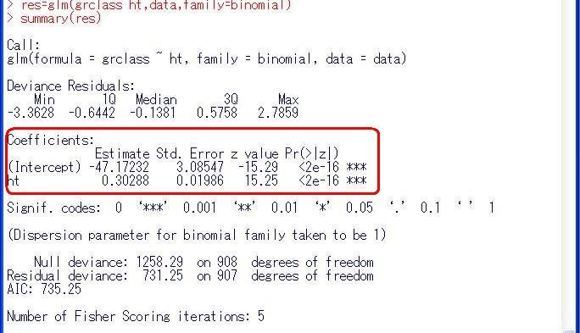
 | ¡ 解析結果の読み方は，基本的には線型回帰分析の場合と同じであり，上図の赤い箱印の中を注目すると，切片と係数の推定値（Estimate）とその標準誤差（Std. Error），P値（Pr( > |z|)）を出すためのZ値（z value）が表示されている．この例では，logit = -47.17232 ＋ 0.30288×htとなる．

 | （注）

 | n ロジスティック回帰分析の結果の解釈

 | ¡ 線型回帰直線の場合と異なり，ロジスティック回帰分析では，得られた切片と係数の推定値に「一手間」かけないと，結果の解釈ができません．詳しい説明は省きますが，得られた推定値はexp(推定値) と変換することによって，オッズ比になります．例えば，この例では，

 | ＞ exp(0.30288)

 | [1] 1.353752

 | と直接手で入力しても良いのですが，間違いが起こりやすいので，以下のように解析結果resから係数を取り出しましょう．まず解析結果resには何がどこに入っているか見るために

 | ＞ names(res)
 | ＞names(logisticdata)
 | とすると，以下のような結果が表示されます．これより，1番目に係数が格納されていることがわかります．そこで，res[[1]]とすることで切片と係数の推定値を見ることができます．

 | ＞ res[[1]]
 | >logisticdata[[1]]
 | (Intercept) ht

 | -47.1723244 0.3028841

 | さらに，この中の1番目の切片と，2番目のhtの係数を取り出すには，それぞれ

 | ＞ res[[1]][1] # 切片の推定値
 | >logisticdata[[1]][1]
 | ＞ res[[1]][2] # htの係数の推定値
 | >logisticdata[[1]][2]
 | とすれば良いのです．htの係数をオッズ比に変換するには，

 | ＞ exp(res[[1]][2])
 | >exp(logisticdata[[1]][2])
 | とhtの係数だけを指数乗するか，

 | ＞exp(res[[1]])
 | >exp(logisticdata[[1]])
 | とすれば良いのです．後者のres[[1]]は切片と係数の2つの数値が入ったベクトルですが，ベクトルの成分ごとに指数乗されます．この結果，htのオッズ比は約1.35であることがわかります．htのように量的変数の場合は，1単位あたり（この場合はcm）のオッズ比であることに注意してください．

 | (Intercept) ht

 | 3.260767e-21 1.353757e+00

 | （注）この計算結果にあるeは数字の10を表します．

 | n ロジスティック回帰分析の結果のプロット

 | ¡ まず，得られたロジスティック回帰式による予測値を身長htに対してプロットします．

 | ＞ fit = fitted(res)
 | fit <-fitted(logisticdata)
 | ＞ plot(data$ht, fit)
 | plot(rcodedata$col4ht, fit)
 | fitted( )は，得られたロジスティック回帰式による予測値を求める関数です．これによって，被験者ごとの予測値が得られるのですが，当然，実際のデータとは異なります．そのズレの小さなモデルが良いモデルなわけです．予測値を入れた変数fitを身長htに対してプロットする際に，ここでは，plot(X, Y)を使っています．これは，plot(Y~X, data) としても同じです．

 | 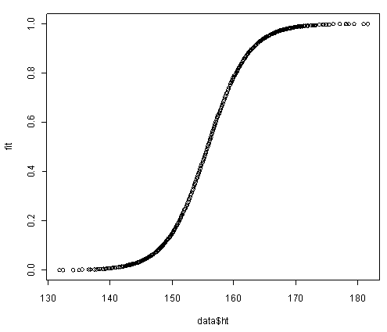
 | ¡ このグラフに，実際の観測値grmaxをプロットしてみましょう．

 | ＞ plot(data$ht, data$grmax)
 | >plot(rcodedata$col4ht, rcodedata$col8grclass)
 | ＞plot(rcodedata$col4ht, rcodedata$col6grmax)

 | 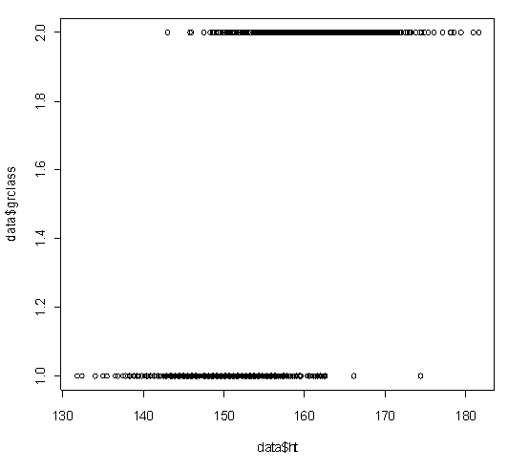
 | ¡ あれ？前の図にこの図を重ねあわせようとしたのに，前の図は消えてしまいましたね．図を重ね合わせるには，前もってpar(new=T)というオマジナイが必要なのです．

 | ＞ plot(data$ht, fit, col=”red”) # 赤色にする
 | >plot(rcodedata$col4ht, fit, col="red")
 | ＞ par(new=TRUE)
 | ＞ par(new=TRUE)
 | ＞ plot(data$ht, data$grclass)
 | ＞plot(rcodedata$col4ht, rcodedata$col8grclass)

 | 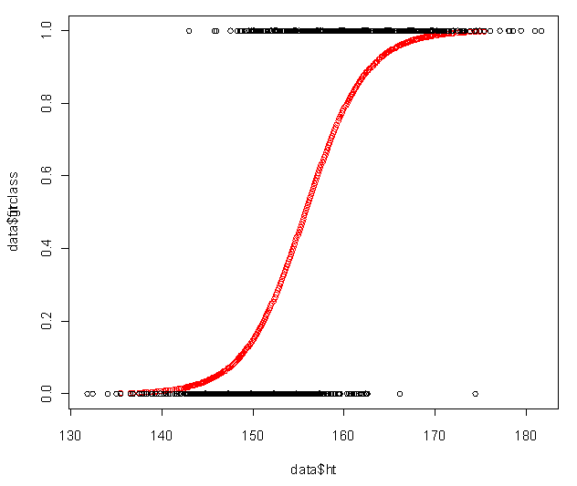
 | 身長が低いほうから高いほうにかけて観測値grmaxが0から1に移り変わるさまが見て取れます．また，赤色のロジスティック回帰モデルによる当てはめがどのようなものであるかも一目でわかります．

 | n ロジスティック回帰直線：身長と性別を使う

 | ¡ この場合も線型回帰モデルの場合と同じく以下のように式を書きましょう．

 | ＞ res2 = glm(grclass ~ ht + sex, data, family=binomial)
 | 投入している変数は加法性（足し算）が成立します。
 | ＞ summary(res2)
 | RGを使った場合、データ名（ファイル）はその都度logisticdataとなるので、注意します。

 | 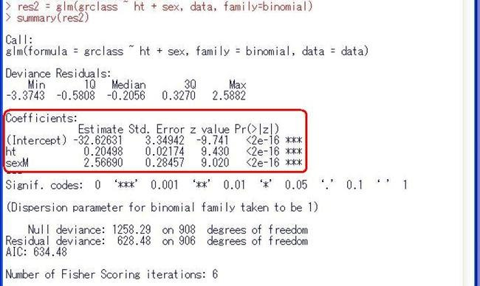
 | ¡ ここでも，さきほど身長htだけを用いた場合の係数0.30288から0.20498と大きく係数が変化していることがわかります．実際，性別sexを入れたモデルをつかって，男女別にロジスティック回帰式をプロットしてみると以下のように男性（赤色）と女性（黒色）では，並行にズレているのがわかります．これは男性では切片が2.56690だけ女性より大きくなっていることに相当します．このように線型回帰分析の場合と同じく，この場合も性別を入れたモデルの方が良さそうです．
 | fit <-fitted(logisticdata)
 | plot(rcodedata$col13ht, fit, col="red")
 | plot(rcodedata$col22ht, fit, col="black")
 | plot(rcodedata$col2sex, fit)
 | >plot(rcodedata$col4ht+rcodedata$col2sex, fit)

 | 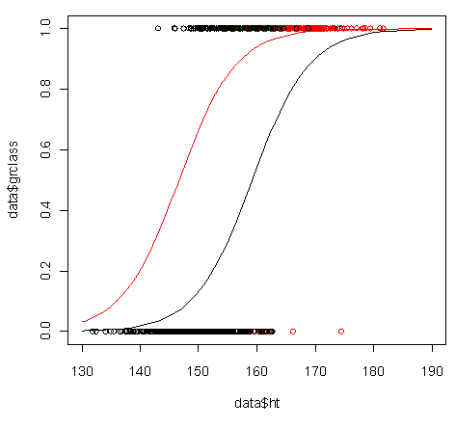
 | ¡ この解析結果を解釈するためにオッズ比に変換しましょう．上述のように

 | ＞ exp(res2[[1]])
 | ＞ exp(logisticdata[[1]])
 | とすると，

 | (Intercept) ht sexM

 | 6.769781e-15 1.227505e+00 1.302543e+01

 | となり，htの1cmあたりのオッズ比は約1.23，男性の（女性にたいする）オッズ比は約1.30であるとわかります．このように説明変数が量的変数の場合は，1単位あたりのオッズ比になり，説明変数が質的変数の場合は，他のカテゴリー（女性など）に対するあるカテゴリー（男性など）のオッズ比となります．

多変量ロジスティック回帰参照図
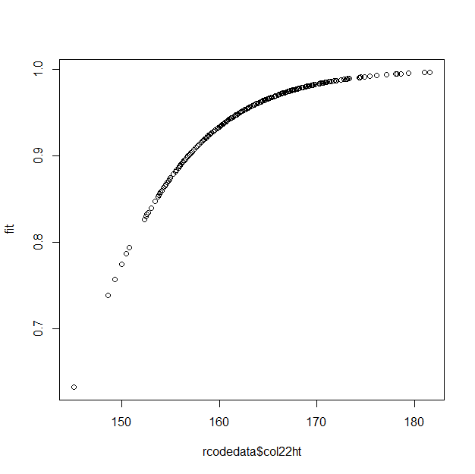
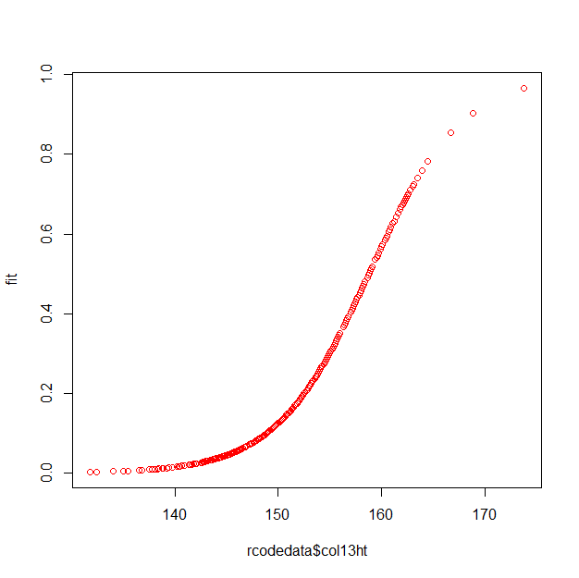

男性 | 女性

生存時間分析のRによる演習
生存時間分析
生存時間分析 (survival analysis) は、イベント (event) が起きるまでの時間とイベントとの間の関係に焦点を当てる分析方法である。生存時間分析は、工学分野においては機械システムや製品の故障などを、医学分野においては疾患の病気の再発や死亡などを対象とした研究分野である。このような故障、破壊、倒産、再発、死亡などのイベントの生起のことを広義で死亡と呼ぶことにする。
(2) 打ち切り
生存時間に関する試験・観察を行うとき、治療の中止、もしくは転院、試験・観察の途中で脱落する場合がある。また研究の終了時点では死亡に関するデータが入手できないことが起り得る。このようなことを打ち切りが生じた (censoring) と言う。打ち切りは、左側打ち切り、右側打ち切りなどに分類する場合があるが、ここでは研究を終了するまでイベントが観測できなかったケースを打ち切りと呼ぶことにする。 Rの生存時間分析のパッケージとして最も広く用いられているのは survival である。パッケージ survival は、Rをインストールする際に自動的にインストールされる。またパッケージ MASS には gehan という生存時間データがある。データ gehan は、白血病患者に対する薬の効果を調べるために被験者42名に対して行った臨床試験データである。被験者は薬の投与群と対照群(投薬していない群)のペアによって構成されている。生存時間データの形式および打ち切りに関する情報を確認するためデータフレーム gehan の構造を次に示す。
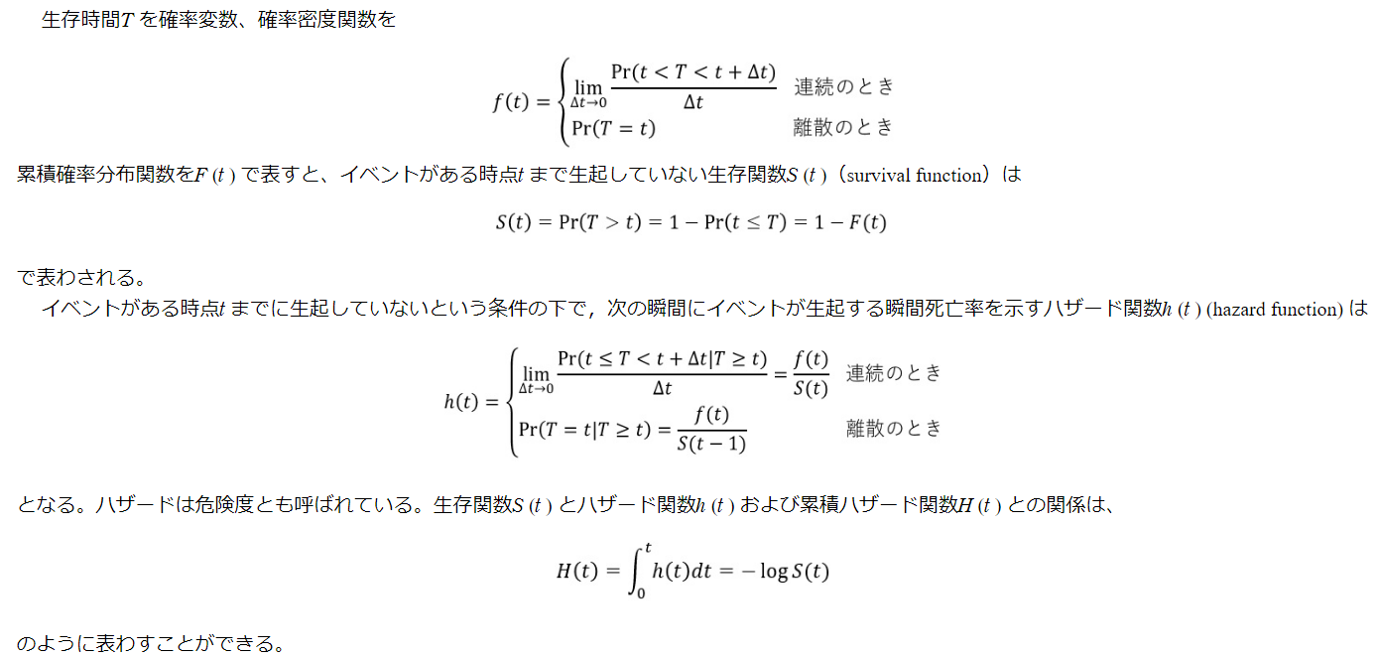

 | > library(survival);library(MASS)
 | > data(gehan); dim(gehan);
 | > gehan[1:6,]
 | [1] 42 4

 |  | pair | time | cens | treat
 | 1 | 1 | 1 | 1 | control
 | 2 | 1 | 10 | 1 | 6-MP
 | 3 | 2 | 22 | 1 | control
 | 4 | 2 | 7 | 1 | 6-MP
 | 5 | 3 | 3 | 1 | control
 | 6 | 3 | 32 | 0 | 6-MP

 | 変数 pair は投薬と比較対象のペア、time は生存時間、cens は打ち切りか否か、 treat は 6-MP 薬の投与か否かである。打ち切りか否かは0,1で表している。
 | パッケージ survival には、生存時間データオブジェクトを作成する関数 Surv があり、返された結果は通常生存時間モデルの目的変数(あるいは被説明変数)として用いられる。
 | 次に、関数 Surv を用いた例を示す。返される結果の値の右側に記号＋が付いている値は打ち切りデータである。

 | > Surv(gehan$time,gehan$cens)

 | [1] 1 10 22 7 3 32+ 12 23 8 22 17 6 2 16 11 34+ 8
 | [18] 32+ 12 25+ 2 11+ 5 20+ 4 19+ 15 6 8 17+ 23 35+ 5 6
 | [35] 11 13 4 9+ 1 6+ 8 10+

 | 図1に横軸を生存時間としたデータ gehan の棒グラフを示す。棒の右側の×印は、研究が終了する前に死亡が確認されたもので、△印は研究が終了する前に何らかの理由で観測が継続できなかった打ち切りであり、○印は研究が終了する時点まで生存した打ち切りである。打ち切りがあるデータを上完全データ、打ち切りがないデータを完全データと呼ぶ。

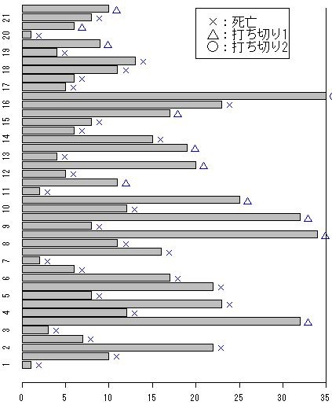

 | (3) 生存関数とハザード関数

 | 生存時間T を確率変数、確率密度関数を

 | 累積確率分布関数をF (t ) で表すと、イベントがある時点t まで生起していない生存関数S (t )（survival function）は

 | で表わされる。
 | イベントがある時点t までに生起していないという条件の下で，次の瞬間にイベントが生起する瞬間死亡率を示すハザード関数h (t ) (hazard function) は

 | となる。ハザードは危険度とも呼ばれている。生存関数S (t ) とハザード関数h (t ) および累積ハザード関数H (t ) との関係は、

 | のように表わすことができる。

 | (4) 生存時間分析の分類

 | 生存時間分析は、生存時間に影響を与える時間以外の共変量(複数の要因、説明変数)がパラメータとして作成するモデルに導入されているか否か，生存時間の分布形に特定の確率分布を仮定するか否かによって、次のように分類することができる。

 | ① ノンパラメトリックモデル (non-parametric model 、共変量を導入しない、分布を仮定しない)
 | ② セミノンパラメトリックモデル (semi-non-parametric model、共変量を導入する、分布を仮定しない)
 | ③ パラメトリックモデル (parametric model 、共変量を導入する、分布を仮定する)

 | 2．ノンパラメトリックモデル

 | (1) ノンパラメトリックの推定法

 | ノンパラメトリックの推定方法とは、確率分布を仮定せずに生存時間を推定する方法で、経験分布による推定法とハザード関数による推定法がある。

 | ① 経験分布による推定法
 | 打ち切りがない完全データであれば、収集したデータに基づいた累積分布関数、つまり経験分布関数F (t ) を用いて推定することができる。

 | これは後述のカプラン・マイヤー (Kaplan Meier) 推定法の特殊なケースである。
 | カプラン・マイヤー推定法は、条件付き確率の考え方に基づき、次のように定義される。

 | 式の中の d i は、時点 t i の死亡数、r i は時点 t i の直前までイベントが生じる可能性のある観察対象者の数 (リスクセット) である。

 | ② ハザード関数による推定法
 | カプラン・マイヤー推定量を用いて累積ハザード関数を推定することができる。累積ハザード関数およびその推定量はそれぞれ

 | である。カプラン・マイヤー推定量から求めたハザードの推定量

 | をネルソン (Nelson) 推定量、あるいはネルソン・アーラン (Nelson-Aalen) 推定量と呼ぶ。これは小サンプルに有効であると言われている。ネルソン推定量を修正した

 | をフレミング・ハリントン (Fleming-Harrington) 推定量と呼ぶ。

 | (2) 関数 survfit

 | パッケージ survival には、ノンパラメトリック法による生存時間を当てはめる関数 survfit がある。関数 survfit は、引数 type を用いて推定法を指定する。関数 survfit には3種類の推定方法が用意されている。デフォルトに設定されているカプラン・マイヤー推定法 (Kaplan＊Meier) のほかに Fleming＊Harrington 推定法、fh2 推定法がある。関数 survfit の書き式を次に示す。

 | survfit(formula, data,type=" ",…)

 | 引数 formula では、次に示す例のように Surv オブジェクト形式の目的変数と説明変数を指定する。次にデータ gehan の生存時間 time を目的変数、投薬したか否かのデータを記録した treat 列を説明変数とした関数 survfit の使用例を示す。その他の引数はデフォルトの値を用いた。

 | > ge.sf<-survfit(Surv(time,cens)~treat, data=gehan)
 | > ge.sf
 | Call: survfit(formula = Surv(time, cens) ~ treat, data = gehan)

 |  | n | events | median | 0.95LCL | 0.95UCL
 | treat=6-MP | 21 | 9 | 23 | 16 | NA
 | treat=control | 21 | 21 | 8 | 4 | 12

 | このように、データ gehan における投薬群と対照群ごとの標本数、イベントの件数、中央値、両側の区間推定に関する情報を返す。
 | 関数 summary を用いると、各標本の生存時間 time、リスクセット n.risk、イベントの数 n.event、推定された生存確率 survival、標準誤差 std.err、95％信頼区間の上下限値を返す。

 | > summary(ge.sf)
 | ＜結果は省略＞

 | 次のように関数 plot を用いると生存確率の推測値のプロットを返す。

 | > plot(ge.sf,lty=1:2)
 | > legend(locator(1),c("6-MP投与群","対照群"), lty=c(1,2))

 | 図2 データ gehan の生存時間プロット

 | 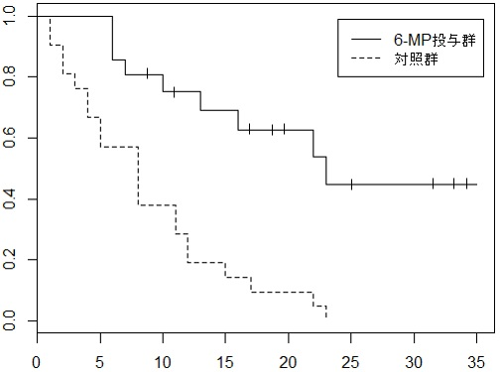 生存曲線プロットの折れ線に＋印が付いているところは打ち切りがある時点である。関数 plot に引数 mark.t=F を用いると印＋が除かれる。また、引数 formula で、打ち切りデータを省略することができる。作図する時、引数 conf.int = TRUE を加えると生存曲線プロットに信頼区間が表示される。ただし、生存曲線が1本である場合は、conf.int = TRUE を省略しても、信頼区間が作成される。
 | 次に gehan の投薬群のみのデータについてカプラン・マイヤー法による生存曲線と90％の信頼区間を示す作図コマンドの例を示し、その結果を図3に示す。

 | > ge2<-subset(gehan,treat=="6-MP")
 | > ge2.s <-survfit(Surv(time,cens)~treat, conf.int=.9,data= ge2)
 | > plot(ge2.s,mark.t=F)
 | > legend(locator(1),lty=c(1,2),legend=c("生存曲線","90%信頼区間"))

 | 図3 生存曲線と信頼区間

 | 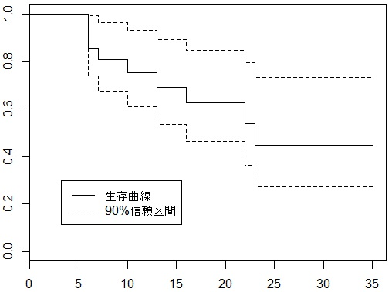 カプラン・マイヤー推定量 は漸近的に正規分布に従うことが知られており、標準偏差は、次の式を用いて推定することができる。

 | ネルソン推定量の標準偏差は次の式で求める。

 | 関数 survfit には、信頼区間を推定する方法を指定する引数 conf.type が用意されている。引数 conf.type は、"none", "plain", "log", "log-log" の中から１つ選択できる。デフォルトには"log"になっている。"none"の場合は、信頼区間を返さない。それぞれの conf.type は次の式で推測される。式の中の
 | は生存関数の推定値
 | 、
 | はハザード関数の推定値
 | 、se は標準誤差を示す。

 | "plain" と "log" で求めた信頼区間の上限値は１を超える場合があるが、そのときには1を超える部分は切り捨てる。"log-log" による計算結果は1以内に収まる。
 | データ ge2 の3種類 ("plain", "log", "log-log") の conf.type の信頼区間を求め、図示するコマンドの例を次に示し、その結果を図4に示す。

 | > plot(ge2.s,conf.int=TRUE,mark.t=F)
 | > lines(survfit(Surv(time,cens)~treat, data=ge2,conf.type="plain"),mark.t=F, conf.int=TRUE,lty=3,col=3)
 | > lines(survfit(Surv(time,cens)~treat, data=ge2,conf.type="log-log"),mark.t=F, conf.int=TRUE,lty=4,col=4)
 | > legend(locator(1),c("log","plain","log-log"), lty=c(1,3,4),col=c(1,3,4))

 | 図4 異なる推定法による信頼区間

 | 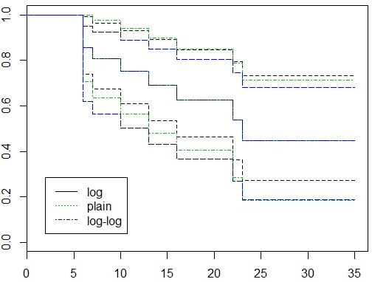 関数 survfit には、信頼区間を指定する引数 conf.int があり、デフォルトは conf.int = .95 になっている (95%の信頼区間)。引数 conf.int の値は自由に指定することができる。
 | 関数 survfit における引数 type に fleming-harrington (fh に略することができる) あるいは fh2 を指定するとフレミング・ハリントン推定量を返す。異なる推定法の結果を考察する際に必要となる生存曲線のプロットを作成するコマンドの例を次に示し、その結果を図5に示す。

 | > ge2.s <-survfit(Surv(time,cens)~ treat, data= ge2)
 | > ge2.fh<-survfit(Surv(time,cens)~treat, data= ge2,type="fleming-harrington")
 | > ge2.fh2<- survfit(Surv(time,cens)~treat, data= ge2,type="fh2")
 | > plot(ge2.s,conf.int=F,mark.t=F)
 | > lines(ge2.fh,lty=2)
 | > lines(ge2.fh2,lty=3,col=2)
 | > legend(locator(1),lty=1:3,legend=c("Kaplan-meier","fleming-harrington","fh2")

 | 図5 3種類の推定法による生存曲線

 | (3) 生存関数の検定
 | 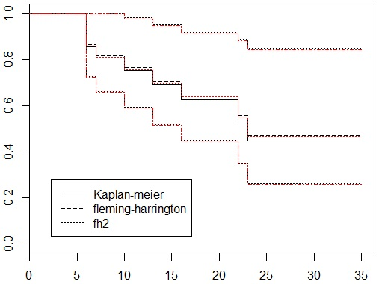
 | データ gehan のような2群 (投薬群、対照群など) 以上の観測値が得られたときには、群ごとの生存曲線の間の差の有意性について検定を必要とする場合がある。最も広く用いられている検定方法はログ・ランク (log-rank) 検定法である。ログ・ランク (log-rank) 検定法は、群ごとのイベントありとなしに集計したクロス表のカイ２乗検値の推定値を検定統計量とする。
 | パッケージ survival には、検定を行う関数 survdiff がある。関数 survdiff は、G-rho ファミリの検定を行う。引数 rho = 0 にするとログ・ランク検定、rho = 1 にすると Gehan-Wilcoxon 検定を行う。デフォルトは rho = 0 になっている。次にデータ gehan の生存曲線のログ・ランク検定の例を示す。

K-M | > survdiff(Surv(time)~treat,data=gehan)
LOGLANK CHI-SQURE | >plot(ge.sf,lty=1:2)
 | Call:
 | survdiff(formula = Surv(time) ~ treat, data = gehan)

 |  | N | Observed | Expected | (O-E)^2/E | (O-E)^2/V

 | treat=6-MP | 21 | 21 | 29.2 | 2.31 | 8.97

 | treat=control | 21 | 21 | 12.8 | 5.27 | 8.97

 | Chisq= 9 on 1 degrees of freedom, p= 0.00275

 | ログ・ランク検定の p 値は約0.003であるので、仮に通常よく用いられている有意水準5％を規準とすると、両群 (投薬群と対照群) の生存曲線には有意な差が認められる。

K-Mの手作業による累積生存率演習
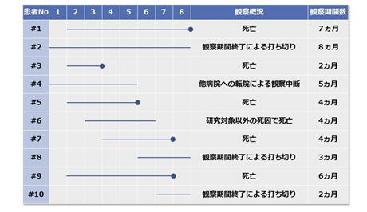
カプランマイヤー法を用いて累積生存率を求める
 |  |  |  | カプランマイヤー法を用いて累積生存率を計算してみましょう。

 |  |  |  | 右の図は観察期間8ヵ月間において10人の患者の死亡、打ち切りを調べたものです。
 |  |  |  | 観察開始から死亡あるいは打ち切りまでの期間を直線で表記し、そして、直線の終点が黒丸の場合は死亡、ない場合は打ち切りを表しています。

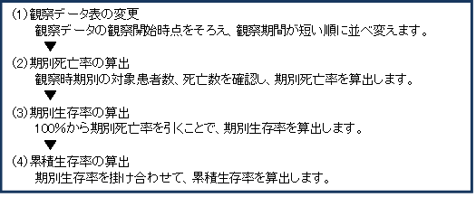

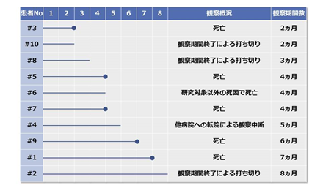
 |  |  |  | （1）観察データ表の変更

 |  |  |  | 観察開始時期をそろえて、観察期間の短い順に並べ替えます（右表を参照ください)

 |  |  |  | まず、観察開始時点をそろえ、それから観察期間を短い順に並べ変えると、イメージがつかみやすくなります。

 |  |  |  | （2）期別死亡率の算出

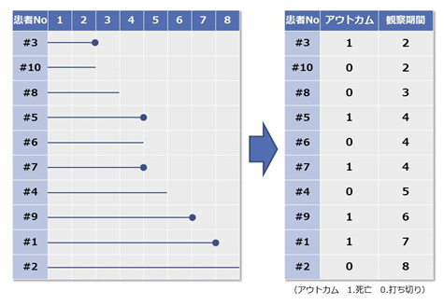
 |  |  |  | ここで大事なのは観察時期別の対象となる、患者数と死亡数の確認です。先ほどの表では時期別の患者数や死亡数が、実はすぐにわかるようで、わからないので、一般的に右の集計表を作成します。

 |  |  |  | このように死亡や打ち切りをアウトカムとして整理します。そして、その横に観察期間を書きます。

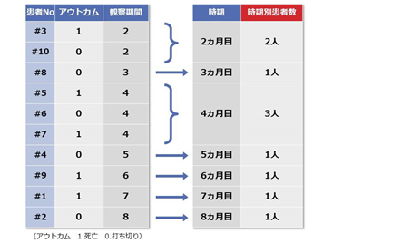
 |  |  |  | 次に図のように試験の観察期間ごとの患者数を整理します。
 |  |  |  | 観察期間が2ヵ月の期別患者数は2人、3ヵ月は1人、4ヵ月は3人となっていることが、表にするとわかりやすくなります。

 |  |  |  | 観察期間が3ヵ月の調査で対象の患者数が、全部で何人になるかを計算するには、観察期間が3ヵ月の調査対象患者数が、その時点で何人いるかを調べればいいのです。

 |  |  |  | 観察期間が2ヵ月では1人が死亡、1人が打ち切りになっているので、3ヵ月の時は2人いなくなっています。したがって調査対象患者数は10人から2人を除いた8人となります。

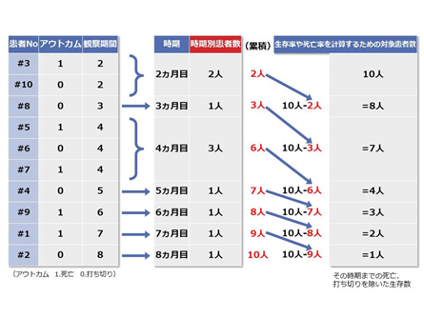
 |  |  |  | 観察期間が4ヵ月ではどうなるかを計算してみましょう。2ヵ月で2人、3ヵ月で1人いなくなっているので、10人－2人－1人＝7人となります。このようにとても簡単に理解ができるようになります。
 |  |  |  | 実は、各調査時期の調査対象患者数は、算出したい時期の1つ前の時期までの死亡や打ち切りを足し合わせた数を、調査対象全体（今回の事例では患者10人）から引いた数になるのです。

 |  |  |  | 左の表を参照してください。
 |  |  |  | たとえば、観察期間が7ヵ月の場合、

 |  |  |  | 2ヵ月で終了が2人
 |  |  |  | 3ヵ月で終了が1人
 |  |  |  | 4ヵ月で終了が3人
 |  |  |  | 5ヵ月で終了が1人
 |  |  |  | 6ヵ月で終了が1人

 |  |  |  | 2＋1＋3＋1＋1＝8人

 |  |  |  | となります。

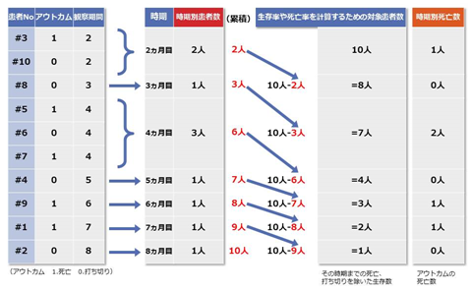
 |  |  |  | 調査対象患者は計10人ですので、
 |  |  |  | 10人－8人＝2人
 |  |  |  | 観察期間が7ヵ月の場合の調査対象患者数は、2人です。

 |  |  |  | これが生存曲線のグラフ上に表記されるn数となります。そして、期別死亡率の算出は簡単です。先ほどのアウトカムに記載された「1」（死亡）の数を、期別に数えればいいだけです。
 |  |  |  | つまり、2ヵ月目は1人、3ヵ月目はゼロ、4ヵ月目は2人……となります。期別死亡数は右の表を参照くださ

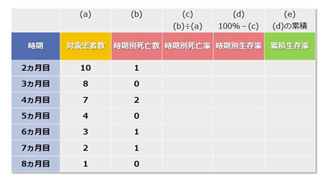
 |  |  |  | （3）期別生存率

 |  |  |  | いよいよ、（2）期別死亡率、（3）期別生存率、（4）累積生存率を求めるところにきました。これもサクサク簡単に計算できるので、やってみましょう。

 |  |  |  | 最初に、先ほど求めた期別の対象患者数と死亡数を右表の（a）と（b）に転記してみてください。そして順を追って表の（c）（d）（e）を埋めてみましょう。

 |  |  |  | 期別死亡率は、期別死亡数を対象患者数で割ることで求めることができます。そして、死亡率がわかれば生存率も簡単にわかります。期別生存率は100％から時期別死亡率を引くだけでいいのです。

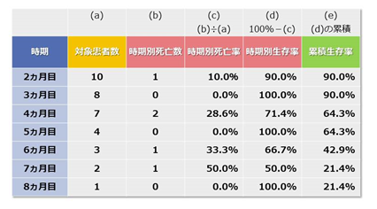
 |  |  |  | （4）累積生存率

 |  |  |  | 期別生存率を掛け合わせれば累積生存率が算出できます。

 |  |  |  | このようにご自身で簡単な事例を使って、実際に計算してみると簡単にできることがわかると思います。

 |  |  |  | 観察期間8ヵ月間で生存率は21.4％です。そして、この生存率を正確には「累積生存率」というのです。ここまで理解できれば、カプランマイヤー法の基本的な考え方をマスターできたということです。

カプランマイヤー法の生存曲線を描いてみる

 | 必ず下り階段状になる生存曲線

 | もう一度、前回計算した累積生存率の表をみてみましょう。
 | 下表が、観察期間8ヵ月間の患者数10人の「死亡」「打ち切り」を調べ、累積生存率を算出したものです。

 | まず時期を横軸、累積生存率を縦軸にとり、値をプロットしてみましょう。そして、プロットする際の記号に「●」や「×」を使ってください。この時の「●」「×」には、ルールが決められています。その時期に死亡が１例でも出現した場合は「●」、打ち切りが出現した時期は「×」です。その時期に死亡と打ち切りの両方が出現した場合は死亡を優先します。そして、0ヵ月は全員生存しているので生存率は100％で、その時の記号は「■」とします。 |  | 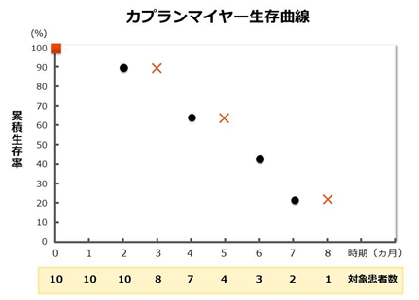

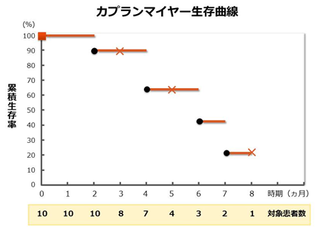
 | 次に進みましょう。「■」あるいは「●」を始点に、横線を引きます。終点は次の●がある時期です。

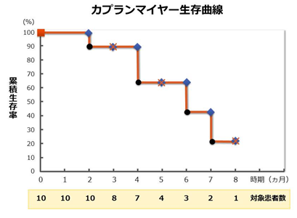
 | そして縦線を引き、すべての線を結べば、生存曲線の出来上がりとなります。

 | まず時期を横軸、累積生存率を縦軸にとり、値をプロットしてみましょう。そして、プロットする際の記号に「●」や「×」を使ってください。この時の「●」「×」には、ルールが決められています。その時期に死亡が１例でも出現した場合は「●」、打ち切りが出現した時期は「×」です。その時期に死亡と打ち切りの両方が出現した場合は死亡を優先します。そして、0ヵ月は全員生存しているので生存率は100％で、その時の記号は「■」とします。 | 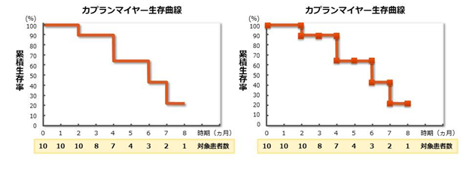

 | 誰かが死亡するまでは、生存患者の数は一定になります。プロットした線は、階段の踏面（フミズラ）状態、そして、死亡者が出現するとその時期は階段の蹴上（ケアゲ）状態になるということです。
 | ここで1つ注意するポイントがあります。各時期での対象患者数（n数）を、かならず記載しなければなりません。これは忘れてはいけないポイントです。
 | カプランマイヤー法を理解するためにも、ぜひ一度、簡単なデータを使ってご自身でグラフを作成することをお勧めします。
 | 一般的に医療現場で平均生存期間として使われる値は、カプランマイヤー法の生存曲線で生存率がちょうど50％になる時期の累積生存率のことです。これを専門用語では「生存期間中央値」といいます。
 | この事例での生存期間中央値は、観察後6ヵ月目ということになります。

4. カプランマイヤー法の生存曲線を比較する

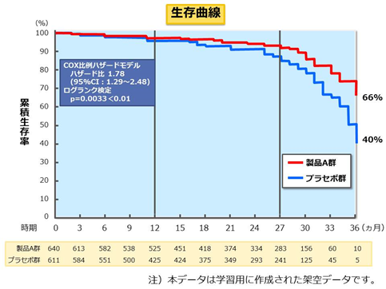

 | いよいよ最後の確認ポイント！

 | 再度確認です。このデータの目的は何だったでしょう？
 | 「重症心不全のような致死的な疾患に対する薬剤の治療効果を、治療後の生存期間の延びでみようとしたもの」でした。では、これから2つの群の生存曲線を比較する方法について勉強していきましょう。

 | “log-rank test”と“generalized Wilcoxon test”

 | いろいろな検定方法の中で、生存曲線で2群間に有意な差があるかどうかを調べる検定方法では“log-rank test”と“generalized Wilcoxon test”が使われます。しかし、それぞれの名前や計算方法は、別の機会に学習するとして、どちらの検定でもp値が算出されるということだけ覚えておいてください。この重症心不全のデータの場合は、log-rank testを用いています。とにかくp値にだけ着目してください。
 | p値の判定ですが、p値が0.05以下であれば「母集団に違いがある」「有意な差がある」ということを表します。ですから今回のデータでいえば、log-rank testにおけるP値が0.0033で0.05より小さいので、製品A群とプラセボ群の生存曲線に違いがある、つまり有意な差があるといえることになります。これで「2群間の生存曲線に違いがある」と判定できるのです。

 | 生存曲線のグラフに着目

 | p値とともに生存曲線のグラフを見てください。生存曲線は、製品A群がプラセボ群より上側に位置しています。製品A群の生存率はプラセボより高く、製品A群の追加による生命予後の改善があったと解釈できるわけです。この解釈は研究に適用した1,251人の患者からなされたものですが、検定結果（＝p値）によって、この解釈は別の患者についてもいえることになります。

引用 | https://istat.co.jp/sk_commentary/kaplan_meier_03

cox回帰の実際-R
引用 | https://www1.doshisha.ac.jp/~mjin/R/Chap_37/37.html
Rでの生存時間分析

 | 1．セミノンパラメトリックモデル

 | (1) コックス比例ハザードモデル

 | イベントに影響を及ぼす複数の因子 (共変量) の影響を解析することを前提としたノンパラメトリックモデルをセミノンパラメトリックモデルと呼ぶ。最も広く用いられているモデルはコックス比例ハザードモデル (Cox proportional hazard model) である。
 | 2つのハザード (瞬間死亡率) 関数h1 (t )、h2 (t ) が、すべて可能なt > 0 に対し、関係式h1 (t ) = ch2 (t ) が成り立つとき、2つのハザード関数は比例すると言う。関係式の中のc は時間t と無関係な定数である。
 | 共変量x = ( x1 , x2 , … , xm )T を持つハザード関数をh (t |x ) とし、x を変数とする関数r(x) と、あるハザード関数h0 がすべてのt > 0 とx について関係式

 | が成り立つとき、この式を比例ハザードモデル、あるいは比例危険度モデルと呼ぶ。
 | 共変量x は、年齢や血圧のような連続変数、性別や結婚の有無のようなカテゴリカル変数、これらの交差項などを含む変数ベクトルである。
 | コックス比例ハザードモデルは、次の式で定義される。

 | このモデルは、生存時間を目的変数とした回帰モデルである。共変量 がすべて0の場合のハザードをベースラインハザード (baseline hazard) と呼ぶ。コックス比例ハザードモデルは、ベースラインハザードを基準とした分析手法である。
 | モデルのパラメータ β = ( β1 , β2 , … , βm ) は、次に示す条件付きの確率の部分尤度 (partial likelihood) を最大化する方法で推定できる[1][2]。

 | 式の中のj = 1 , 2 , … , M はイベントの数、tj はイベントの時点、R (tj ) は各時点のリスクの集合である。

 | (2) パラメータの推定

 | コックス比例ハザードモデルのパラメータの推定方法としては、直接法、Breslow の近似法、Efron の近似法などが提案されている。直接法は、イベントの数が多くなると、部分尤度の分母の項が煩雑になるので、近似法として Breslow の近似法、Efron の近似法が提案されている。これらの近似法は、直接法と比較して計算が簡単であるが、同時に起こるイベントの数が多くなった場合、推定される β が0に偏った値を取り、妥当性を失うと言われている。
 | パッケージ survival には、コックス比例ハザードモデルのパラメータを推定する関数 coxph がある。関数 coxph の書き式を次に示す。

 | coxph(formula, data, method,…)

 | 引数 formula には、モデルに用いる共変量などを指定する。引数 method には、3種類 (efron, breslow, exact) のオプションの中から１つを選択して指定する。デフォルトは "efron" 法が指定されている。
 | パッケージ survival の中に用意されているデータ kidney を用いた使用例を次に示す。データ kidney は、ポータブル透析装置の使用と腎臓患者の生存時間に関して、38ペア (使用と不使用) に対する実験データである。データセットの中の変数を次に示す。

 | patient | ID
 | time | 時間
 | status | 打ち切りは0、その他は1
 | age | 年齢
 | sex | 男性=1、女性=2
 | disease | 病気の種類 (GN,AN,PKD,Other)
 | frail | オリジナル論文からのフレイルティ (frailty) の推定値

 | データの中の性別 (sex) と病気の種類 (disease) を説明変数としたコックス比例ハザードモデルの解析例を次に示す。
...
 | time | n.risk | n.event | survival | std.err | lower 95% CI | upper 95% CI
 | 8 | 69 | 2 | 0.94641 | 0.02422 | 0.900102 | 0.995
 | 9 | 65 | 1 | 0.93499 | 0.02685 | 0.88382 | 0.989
 | 12 | 64 | 2 | 0.91106 | 0.03177 | 0.850869 | 0.976
 | 13 | 62 | 1 | 0.89844 | 0.03411 | 0.834007 | 0.968
 | ＜後略＞

 | 関数 survfit で推定された生存曲線および信頼区間は、関数 plot を用いて図示することができる。その例を次に示す。

 | > plot(kidney.fit)

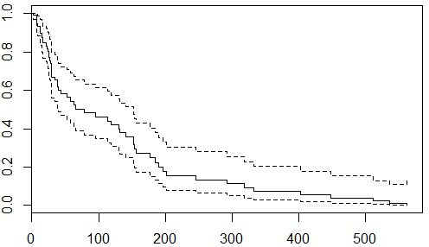

 | 図1 推測された kidney.fit の生存曲線

 | (3) 残差分析

 | 生存分析のデータは、打ち切りデータが含まれているので、残差分析は一般線形回帰モデルの残差分析ほど単純ではない。そのため、マルチンゲール残差 (martingale residuals)、シェーンフィールド残差 (Schoenfeld residuals)、スコア残差 (score residuals)、デヴィアンス残差 (deviance residuals) など幾つかの定義が提案されている。それぞれ特徴を持っているのでどれが優れているかに関する評価はしがたいが、より多く用いられているのはマルチンゲール残差である。
 | coxph オブジェクトの残差は、関数 residuals.coxph (略して residuals ) で求めることができる。デフォルトには、マルチンゲール残差が指定されている。関数 residuals を使用する際には、短縮した文字列 resid を用いることも可能である。既に求めた coxph のオブジェクト kidney.cox の残差のプロットを、関数 scatter.smooth を用いて作成する例を次に示す。

 | > scatter.smooth(residuals(kidney.cox))
 | > abline(h=0,lty=3,col=2)

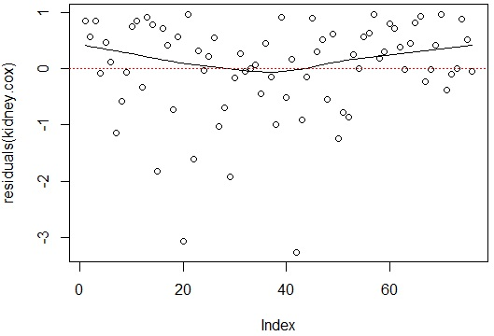

 | 図2 マルチンゲール残差プロット

 | 残差プロットから分かるように、マルチンゲール残差の最大値は１で、最小値は下限がない歪んだ分布である。この歪んだ分布を標準化して扱いやすくするために考案されたのがデヴィアンス残差である。デヴィアンス(尤離度)残差は、関数 residuals に引数 type = "deviance" を用いることで、求めることができる。その例を次に示す。

 | > scatter.smooth(residuals(kidney.cox, type="deviance"))
 | > abline(h=0,lty=3,col=2)

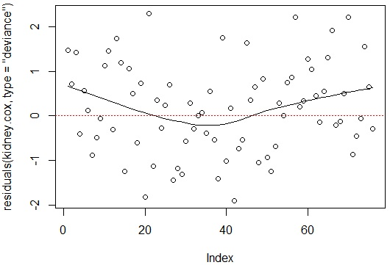

 | 図3 デヴィアンス残差プロット

 | シェーンフィールド残差、スコア残差は関数 residuals にそれぞれ引数 type = " schoenfeld "、type = " score " を指定することで求めることができる。

 | (4) ハザードの比例性の分析

 | コックス比例ハザードモデルの前提は、ハザード比が時間によらず一定であることである。よって、比例ハザードモデルを用いる場合は、この仮定を吟味する必要がある。
 | パッケージ survival には、比例性を分析する関数 cox.zph が用意されている。関数 cox.zph は、シェーンフィールド残差を用いて、β (t ) = β + θg (t ) における仮説 H 0 : θ = 0 の検定に関する計算結果を返す。式の中の g (t ) は滑らかな関数である。また、関数 cox.zph は g (t i ) と標準化されたシェーンフィールド残差との相関係数をも返す。
 | 関数 cox.zph には引数 transform があり、式 β (t ) = β + θg (t ) の中のg (t ) を指定する。デフォルトには Kaplan-Meier 推定量
 | が指定されている。用意されているオプションから選択することも、各自が関数を指定することもできる。
 | 引数 transform の関数g (t ) をデフォルト値にし、kidney.cox を用いた例を次に示す。
...
 | 仮説が棄却されると比例ハザードの仮定が充たされていない可能性があることを示唆する。ただし、仮説検定の結果は g (t ) に依存することに留意してほしい。
 | 関数 plot.cox.zph (略して plot ) を用いると変数ごとのシェーンフィールド残差プロットに、スプライン平滑 (関数は smooth.spline) 化された曲線と標準誤差の2倍の信頼区間が示されるグラフを作成することができる。スプライン平滑化の自由度は引数 df = "n" で指定できる。デフォルトは、n = 4 になっている。
 | オブジェクト kidney.cox を用いた例を次に示し、その結果を図4に示す。図4の各図はシェーンフィールド残差の各成分のプロットで、横軸は時間である。ここでは、スプライン平滑化曲線の傾向を観察しやすくするため自由度 df = 2 にした。

 | > par(mfrow=c(2,2))
 | > plot(kidney.zph,df=2)

 | 図4 比例性の診断プロット
 | 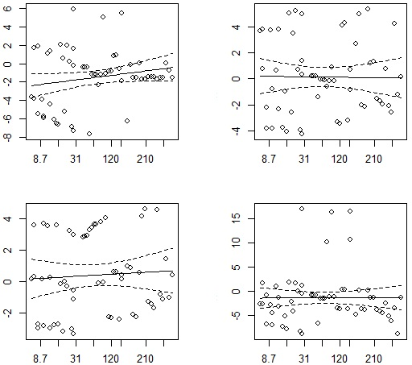
 | スプライン平滑化曲線の傾向に、時間に伴う明らかな変化パターンが見られなければ比例ハザードの仮定には問題がないと言われている。個別の変数に比例ハザードの仮定が充たされていない場合は、変数の交差項をモデルに導入するような試みが必要であろう。

 | (5) 交互作用と変数の選択

 | 一般回帰分析の場合と同じく、コックス比例ハザードモデルの場合でも、説明変数の交互作用効果を取り入れたモデルの構築が可能である。次にその例を示す。

 | > kidney.cox2<-coxph( Surv(time, status) ~ (sex+age+ disease)^2, data=kidney)
 | > kidney.cox2

 | Call:
...
 | 2．パラメトリックモデル

 | 生存時間が確率分布に従う仮定の下でモデルを構築したモデルをパラメトリックモデルと呼ぶ。パラメトリックモデルは、生存時間の確率分布を仮定する制約条件があるので、応用範囲が限定される。パラメトリックモデルは、コックス比例ハザードモデルと比べると計算速度が速いのが特徴であるが、今日のコンピュータでは、もはや大きい問題として取り上げる必要がないであろう。
 | 生存時間モデルに多く使われる確率分布は、指数分布、ワイブル分布、対数正規分布、対数ロジスティック分布などである。これらの分布の確率密度関数、生存関数、ハザード関数を表1に示す。

 | 表1 主な確率分布の生存関数とハザード関数
 | 分布名称 | 関数
 | 指数 (exponential)
 | ワイブル (weibull)
 | 対数正規 (log-normal) | 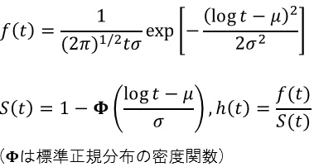
 | 対数ロジスティック (log-logistic) | 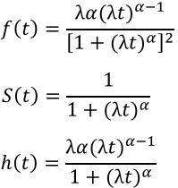

 | 指数分布はワイブル分布の ときの特殊なケースである。
 | パッケージ survival には、パラメトリック生存モデルを当てはめる関数 survreg がある。その書き式を次に示す。

 | survreg(formula=formula(data),dist="weibull", ...)

 | 引数 dist で確率分布を指定する。デフォルトにはワイブル分布が指定されている。オプションとしては、指数分布 (exponential)、ガウス分布 (gaussian) 、対数正規分布 (log-normal) 、ロジスティック分布 (logistic)、対数ロジスティック分布 (log-logistic)が用意されている。
 | 次に対数正規分布を用いた例を示す。

 | > survreg(Surv(time, status) ~sex+disease, kidney,dist="lognormal")
...

最尤推定法
...
 | E は期待値を，β は係数を，添字 i はデータの番号を， j はパラメータの番号を示します。ここで，η を線形予 測子，応答変数の期待値と線形予測子を結びつけている 関数 g を連結関数と呼びます。連結関数は恒等関数や対 数関数，ロジット関数など様々な形をとることができま す。どれを用いるかはモデリングの仮定やモデルのあて はまりを吟味した上で決めれば良いかと思います。特に 問題がなければ，応答変数が従うと仮定した確率分布に 対応する正準連結関数を使用するのが良いでしょう。∼ （チルダ）は左辺が右辺の確率分布に従うことを意味し ます。f は y が従う確率分布の確率関数（離散分布の場 合）もしくは確率密度関数（連続分布の場合）を，θ は そのパラメータを示します。一般化線形モデルでは，応 答変数はその型に応じて，正規分布や二項分布，ポアソ ン分布などの指数型分布族に含まれる確率分布に従うと 仮定します

 | 一般化線形モデルでは最尤法でパラメータ推定を行い ます。先ほどの確率（密度）関数 f をデータが与えられ た時のパラメータ θ の関数（L(θ | yi)）としてみると，n個のデータを観測した時の尤度関数 L は以下の式で示す ことができます。

 | 英語文献中で出てくる，いわゆる error distribution は誤差分布 と訳されることもありますが，誤解をまねくので，このレジュ メ中では応答変数の従う確率分布としました。

 | この尤度関数を最大にするようなパラメータ θ を最尤推 定量と呼びます。実際には L の対数をとったもの（対数 尤度）を扱う方が便利な場合が多いです。 GLM を R で実行する上では，連結関数と応答変数の 従う確率分布について，ある程度の知識があれば十分か もしれませんが，尤度関数の立て方のあたりまで知って おくと理解が深まって，応用も利くと思います。

 | ドブソン（2008）2)P. 144 の二項分布の例 2.1 データを眺める この節では二硫化炭素ガスに 5 時間暴露されたカブト ムシの死亡個体数とガス濃度との関係を GLM で解析し てみます（表 1）。
 | 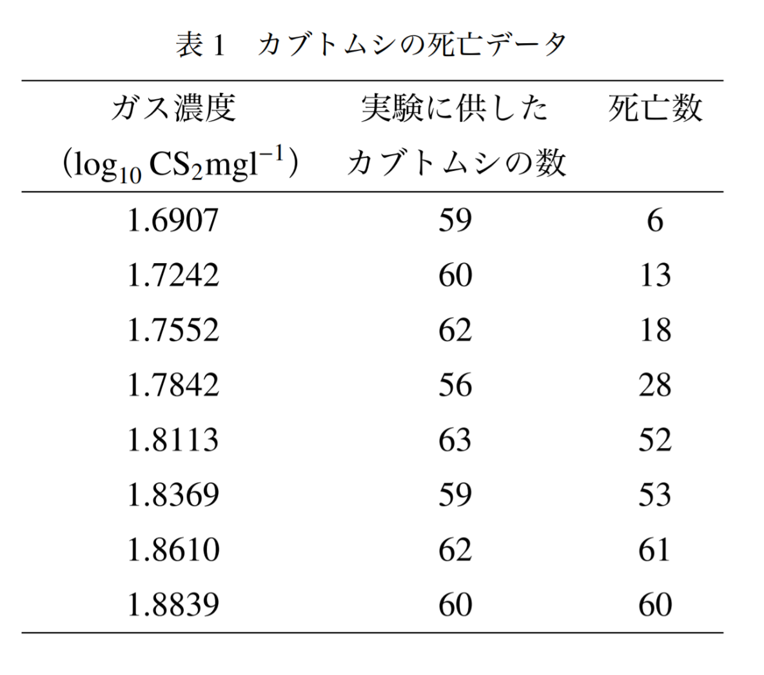

 | どうやらガス濃度が高くなるとカブトムシが死にやす くなりそうです。ただし，死亡数には上限があります。 ガス濃度を横軸に，死亡率（死亡個体数 / サンプル個体 数）を縦軸にとり，図示してみましょう（図 1）。このよ うな割り算データは分母にくる数のサイズが分かるよう に図示するのが誠実です（この例では処理間でサンプル 個体数がほとんどばらついていないのであんまり意味な いのですが ✓ ...）。

 | > gas <- c(1.6907, 1.7242, 1.7552, 1.7842, + 1.8113, 1.8369, 1.8610, 1.8839)
 | > n.beetle <- c(59, 60, 62, 56, 63, 59, 62, 60)
 | > dead.beetle <- c(6, 13, 18, 28, 52, 53, 61, 60)
 | > plot(gas, dead.beetle/n.beetle, cex = n.beetle/40)
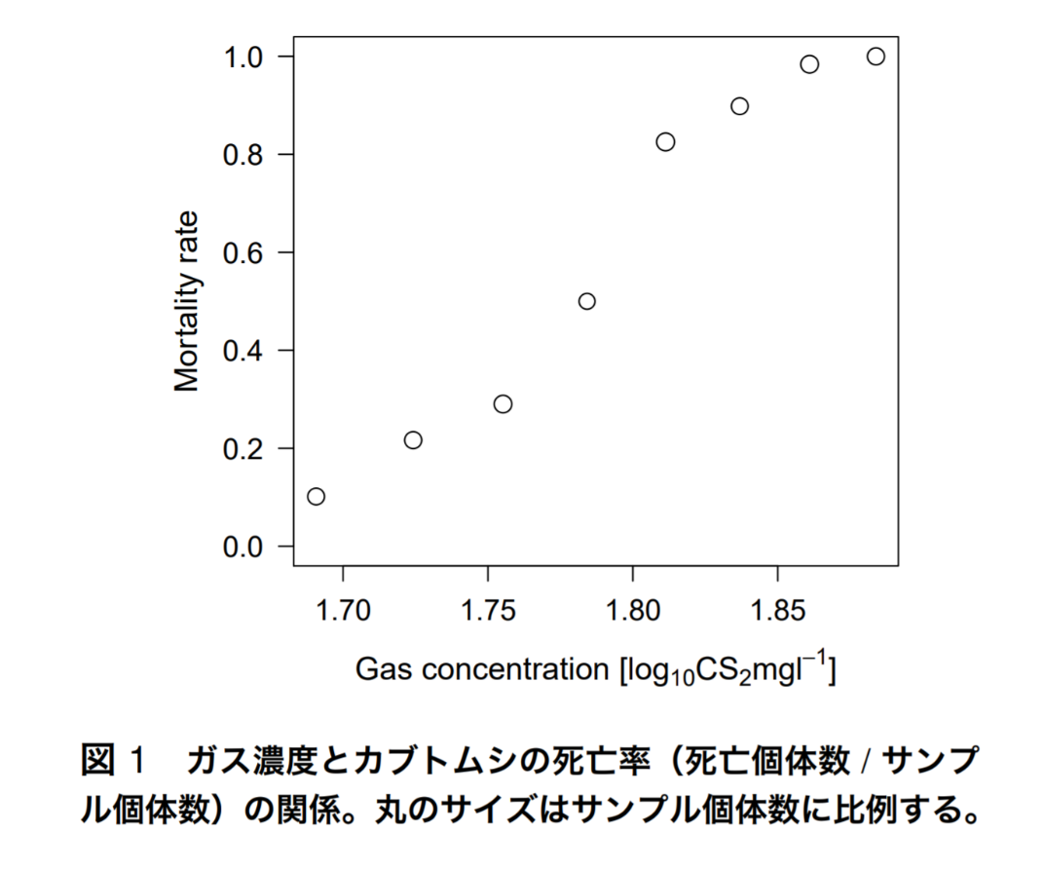 |  | 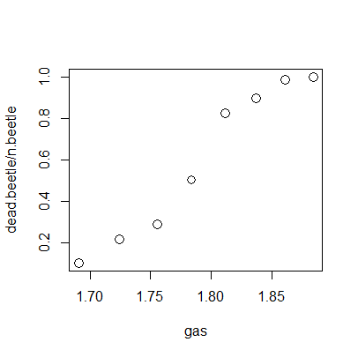 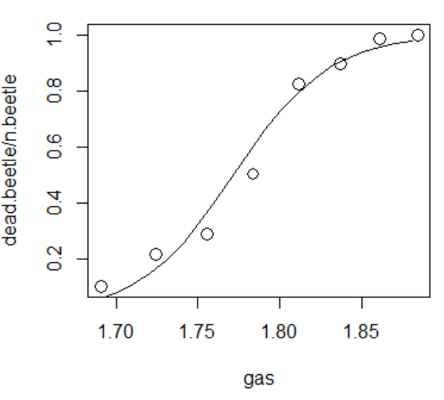
 | 統計モデリングと glm 関数によるパラメータ推定 ここで， • カブトムシの死亡個体数（y）が死亡率（p = y/N） とサンプル個体数（N）を上限値に持つ二項分布に 従う。 • 死亡率（p）はガス濃度（x）が増加すると共に高ま るが，0 から 1 の間の値をとる。 • 連結関数はロジット関数とする。
 | 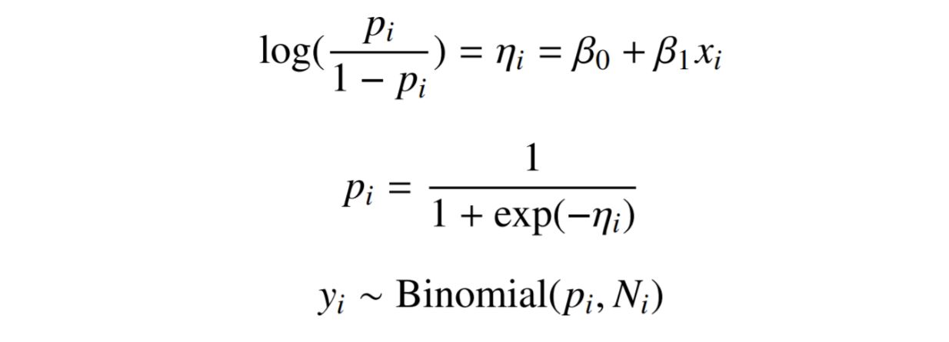
 | これを R の glm 関数では以下のように指定します。 family = binomial のデフォルトの連結関数はロジ ット関数になっています。詳しい指定方法については ?familyを参照して下さい。

 | > beetle <- cbind(dead.beetle, n.beetle - dead.beetle) > glm.beetle <-glm(beetle~gas, family = binomial) > glm.beetle$coefficients
 | (Intercept) gas
 | -60.71745 34.27033

 | > x <- seq(min(gas), max(gas), by = 0.01) > eta.pred <- glm.beetle$coefficients["(Intercept)"] + + glm.beetle$coefficients["gas"]*x > p.pred <- 1/(1 + exp(-eta.pred)) > lines(x, p.pred)

 | 続けて予測値の 95% 信頼区間（パラメータの 95% 信頼区間については後述）を計算し，図に重ねます。このとき，実際にはデータポイントごとに二項分布のサンプル数（N）が異なりますが，今回はそれらの調和平均を丸めた値を用いて，N を固定して信頼区間を推定しました。 図を見ると信頼区間の幅は死亡率が 0 や 1 に近い時に狭く，0.5 付近で最も広くなっています（物差をあてて見ると分かりやすいです）。
 | 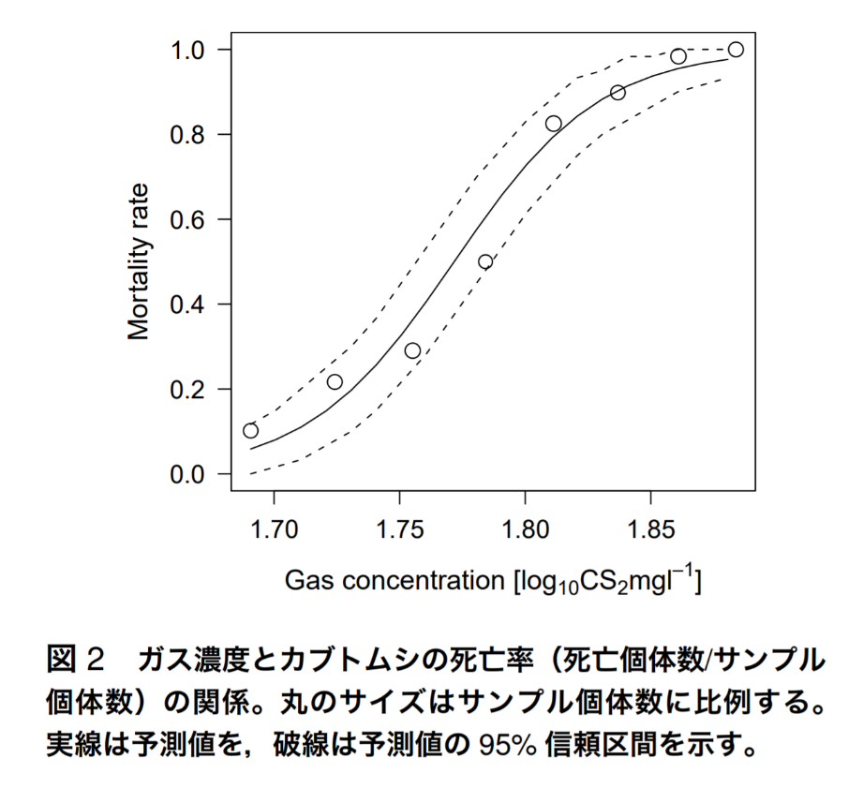
 | > mean.N <- round(length(n.beetle)/sum(1/n.beetle)) > p.lower <- qbinom(0.025, mean.N, p.pred)/mean.N > p.upper <- qbinom(0.975, mean.N, p.pred)/mean.N > lines(x, p.lower, lty = 2) > lines(x, p.upper, lty = 2)

 | パラメトリック・ブートストラップ 先ほど，予測値の 95% 信頼区間の計算方法を紹介したので，今度はパラメトリック・ブートストラップを用いた回帰係数の信頼区間の推定方法を紹介します。この方法を簡単に説明すると，まず推定したパラメータを含むモデルを用いて乱数データを発生させ，その乱数データを応答変数にしてパラメータを再推定します。このシミュレーションを繰り返すことで，パラメータの信頼区間を推定します

 | > n.sim <- 1000 # シミュレーション回数 > beta <- data.frame(beta0 <- rep(NA,n.sim), beta1 <- rep(NA,n.sim)) > eta <- glm.beetle$coefficients["(Intercept)"] + glm.beetle$coefficients["gas"]*gas > p <- 1/(1 + exp(-eta)) > N <- n.beetle > sapply(1:n.sim, function(i){ y.random <- rbinom(length(p), N, p) + beetle.random <- cbind(y.random, N - y.random) + beta[i, ] <<- glm(beetle.random ˜ gas, + family <- binomial)$coefficients + }) > beta.ci <- apply(beta, 2, quantile, + prob = c(0.025, 0.975)) > beta.ci
 | >sapply(1:n.sim, function(i){y.random <- rbinom(length(p), N, p) ENTER beetle.random <- cbind(y.random, N - y.random)ENTER beta[i, ] <<- glm(beetle.random~gas,family = binomial)$coefficients})ENTER
 | >beta.ci <- apply(beta, 2, quantile,ENTER prob = c(0.025, 0.975))
 | >beta.ci ENTER
 | beta0 beta1 2.5% -72.61395 29.59513 97.5% -52.42950 40.95304
 | beta0....rep.NA..n.sim. beta1....rep.NA..n.sim. 2.5% -72.36824 29.23207 97.5% -51.73853 40.80074
2.5 optim 関数による最尤推定
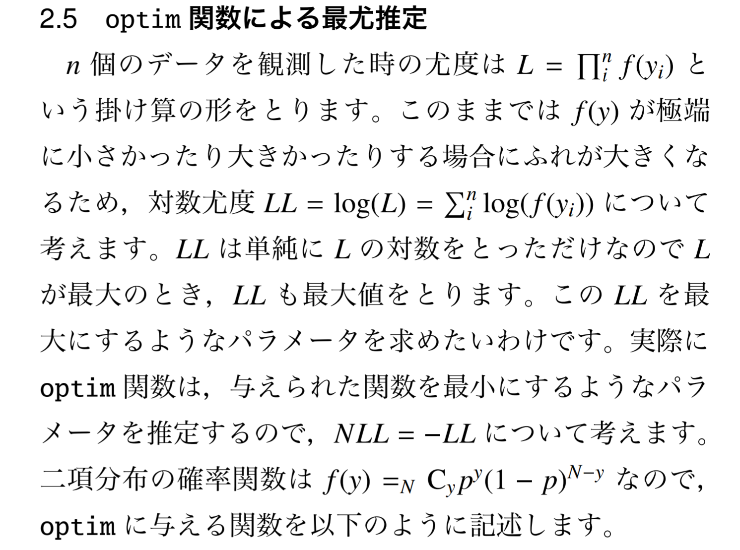
 | n 個のデータを観測した時の尤度は L =∏nif(yi) という掛け算の形をとります。このままでは f(y) が極端に小さかったり大きかったりする場合にふれが大きくなるため，対数尤度 LL = log(L) =∑nilog(f(yi)) について考えます。 LL は単純に L の対数をとっただけなので Lが最大のとき，LL も最大値をとります。この LL を最 大にするようなパラメータを求めたいわけです。実際にoptim 関数は，与えられた関数を最小にするようなパラメータを推定するので，NLL = −LL について考えます。 二項分布の確率関数は f(y) =N Cypy(1 − p)N−y なので， optim に与える関数を以下のように記述します。

 | > f.beetle1 <- function(parameters){ + beta0 <- parameters[1] + beta1 <- parameters[2] + eta <- beta0 + beta1*gas + p <- 1/(1 + exp(-eta)) + y <- dead.beetle + N <- n.beetle + NLL <- -sum(log(choose(N, y)*p^y*(1 - p)^(N - y))) +}

 | 続いて適当な初期値を与えて optim を実行します。初期値は関数型を考えたり，グラフから適当に読み取るべきなのですが，今回はズルして glm の推定結果に近い値を入れておきました

 | > optim.beetle1 <- optim(c(-60, 30), fn = f.beetle1) > optim.beetle1$par [1] -60.73001 34.27737

 | 最初に行った glm.beetle$coefficients の値と見比 べて見てください。ほぼ等しいことが分かります。今回 は確率関数を直接記述しましたが，R には各種確率分布 の確率（密度）関数が最初から入っているので，信頼区 間の計算をしたときと同様に，それらを利用することが できます。

 | > f.beetle2 <- function(parameters){ + beta0 <- parameters[1] + beta1 <- parameters[2] + eta <- beta0 + beta1*gas + p <- 1/(1 + exp(-eta)) + y <- dead.beetle + N <- n.beetle + NLL <- -sum(dbinom(y, N, p, log = T)) +} > optim.beetle2 <- optim(c(-60, 30), fn = f.beetle2)
 | >optim.beetle2$par
 | [1] -60.73001 34.27737

3 McCullagh & Nelder（1989）5)P. 300 のガ ンマ分布の例
 | データを眺める この節では血液の凝固時間（秒）と血漿濃度（%）の関 係を GLM で解析してみます（表 2）。このデータは glm 関数のヘルプに入っているものですが，今回はそのうち の lot1 だけ使います（そのため変数名を time に変更 しました）。
 | 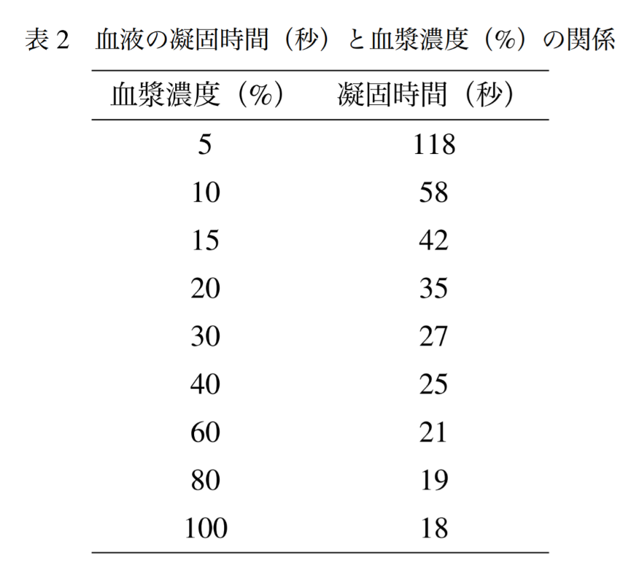
 | 血漿濃度が高くなるにつれて凝固時間は短くなるよ うです。横軸に血漿濃度の対数値*6，縦軸に凝固時間をとって図示してみます
 | > u <- c(5, 10, 15, 20, 30, 40, 60, 80, 100) > time <- c(118, 58, 42, 35, 27, 25, 21, 19, 18) > plot(log(u), time, ylim = c(20, 140))
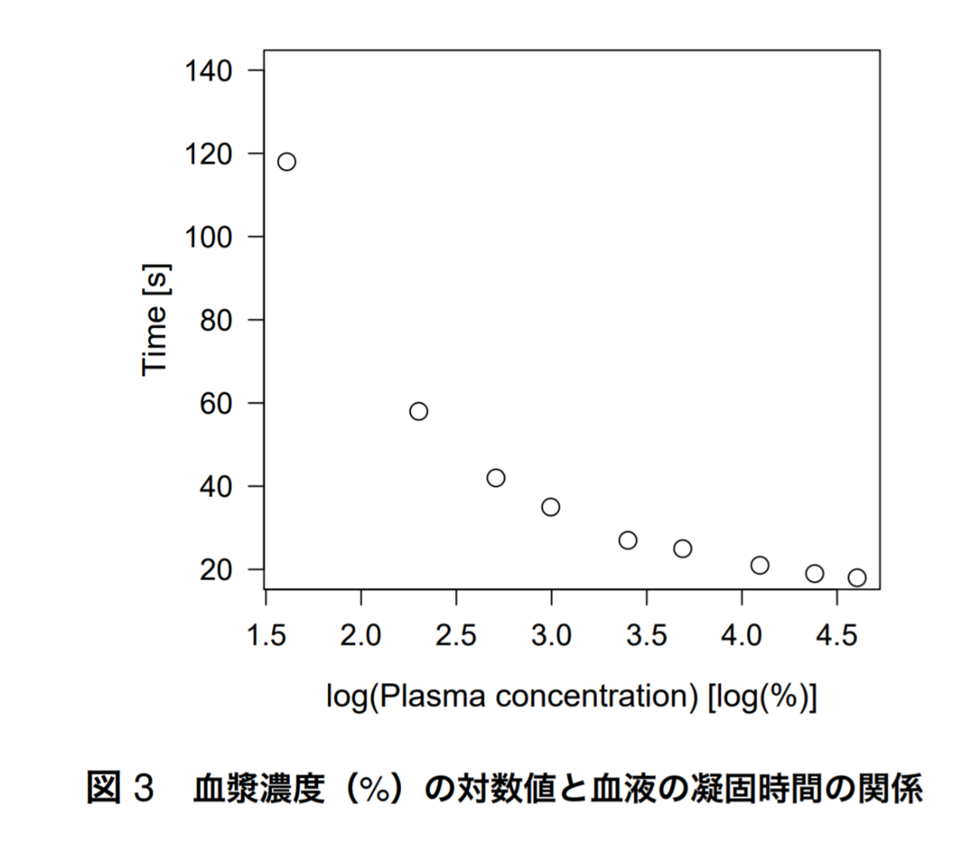
 | 3.2 統計モデリングと glm 関数によるパラメータ推定 ここで， • 凝固時間（y）は正の値を示す連続データなので，ガンマ分布に従う。 • 血漿濃度の対数値（x）に対する凝固時間の減少具合が双曲線的なので，連結関数には逆数関数を用いる。 • shape パラメータ（α）は常に一定。 • scale パラメータ（s）が線形予測子の変化に応じて変化する*7。 • ガンマ分布の平均は αs，分散は αs2。 と仮定すると，以下の式で表現することができます
 | 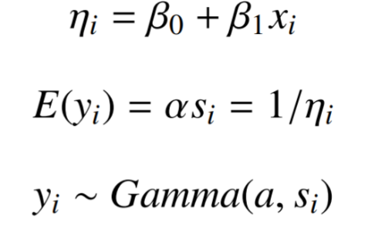 | 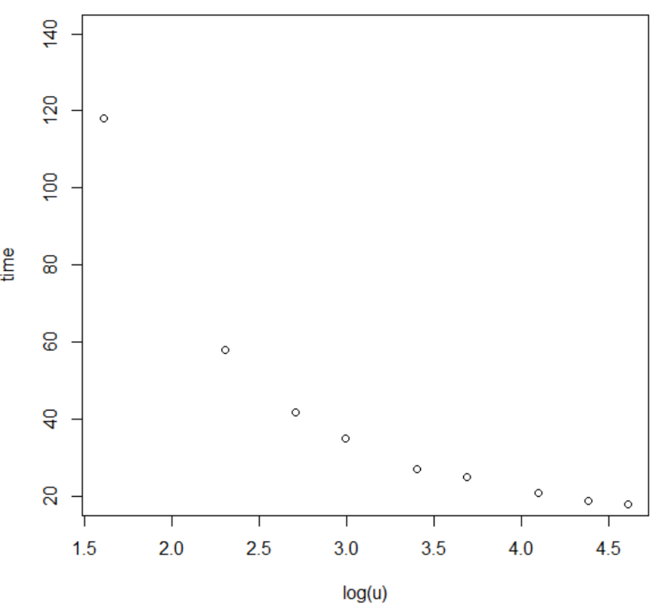
 | これを R の glm 関数では以下のように指定します。 family = Gamma のデフォルトの連結関数は逆数関数に なっています。
 | > glm.time <- glm(time~log(u), family = Gamma) > glm.time$coefficients (Intercept) log(u) -0.01655438 0.01534311

 | log(u) の回帰係数が正の値になっていますが，これは 連結関数が逆数関数のためです。この場合のように，回 帰係数だけ見て「説明変数は応答変数に対して正の影響 を及ぼしている」と判断しないで下さい。

 | 3.3 予測値とその 95% 信頼区間の推定 次にモデルによる予測値とその 95% 信頼区間を計算しますが，信頼区間を計算する際に，shape パラメータの最尤推定値が必要になります。そこで，まず shape パラメータを計算しておきます。ガンマ分布の GLM ではshape パラメータは dispersion パラメータの逆数になります。1/summary(glm.time)$dispersion で計算できるのですが，glm 関数では繰り返し重み付け最小自乗法でパラメータ推定を行っているので，この shapeパラメータの推定値は最尤推定値と異なる場合があります*8。というわけで，以下のようにして shape パラメータ（a）の最尤推定値を計算します。

 | > 1/summary(glm.time)$dispersion [1] 408.8208 > library("MASS") > a <- gamma.shape(glm.time)$alpha # shape パラメータ > a [1] 538.1315

 | この値を用いて予測値とその 95% 信頼区間を計算し，示します（図 4）。
...

サポートベクターマシン-R
サポートベクターマシン法
カーネル法とは

図1に示すように、非線形データ構造を線形構造に変換することができれば、線形データ解析手法で非線形データを容易に扱うことができる。

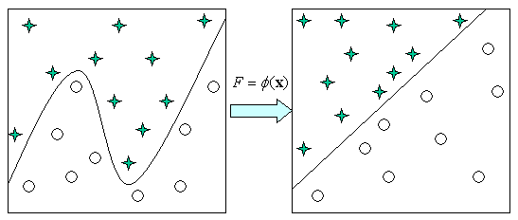

図1 変換による線形化のイメージ

データを変換することで、非線形構造を線形構造に変換することが可能である。例えば、図2(a)に示す2次元平面座標系(x,y)上の4つの点A1(1,1)、A2(1,-1)、A3(-1,-1)、A4(-1,1)を考えよう。仮にA1とA3がひとつのクラス、A2とA4がひとつのクラスだとすると、平面上でクラスの境界線を一本の直線で引くことができない。しかし、新しい変数 を導入し、2次元平面(x,y)上の4つの点を3次元空間(x,y,z)に射影するとA1(1,1,1)、A2(1,-1,-1)、A3(-1,-1,1)、A4(-1,1,-1)になり、両クラスは平面で切り分けることが可能である。例えば，z=0の平面を境界面とすることができる。

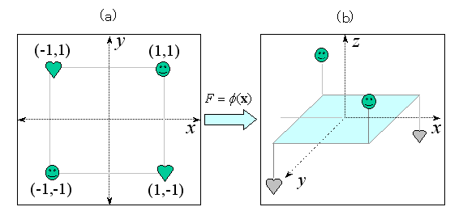

図2 データ写像の例

図1では、関数φ(x)を用いて個体の特徴・属性ベクトルについて変換を施している。関数φ(x)は、通常高次元への写像関数で、xを入力空間、変換されたFを特徴空間と呼ぶ。
従来のデータ解析方法では、高い次元のデータを低次元に縮約して分析を行う。その典型的な方法としては、主成分分析、因子分析、対応分析、多次元尺度法などがある。
データを高い次元の特徴空間に射影すると非線形問題を線形問題に置き換えることが可能であるが、計算量が増える。カーネル(kernel)法は、データを高次元に射影し、線形問題に置き換えると同時に計算量の問題を解決する技法である。
カーネル法では射影された高次元のデータを直接計算するのではなく、任意の個体x，zを変換したφ(x)、φ(z)の内〈φ(x),φ(z)〉のような処理を借りて間接的に高次元のデータについて計算処理を行う。このようなデータの変換と内積のような演算を組み合わせた関数をカーネル関数と呼び、K(x,z)=〈φ(x),φ(z)〉のように表記する。カーネルに関する厳密な定義やカーネル関数の性質などについては[1]、 [3]、[4]が詳しい。
カーネル法を取り入れた幾つかのデータ解析方法が提案されている。例えば、カーネル主成分分析、カーネル正準相関分析、カーネルクラスター分析、カーネルk平均ほう、カーネル回帰分析、カーネル判別分析などがある。本稿では、カーネル主成分分析とカーネル法による分類器サポートベクターマシンについて紹介する。
2．カーネル主成分分析

カーネル主成分分析(KPCA; kernel principal component analysis)は、非線形主成分分析とも呼ばれている。カーネル主成分分析には幾つかのアルゴリズムが提案されているが、その大まかな流れは次のステップを取る。

(1) カーネル関数K(x,z)=〈φ(x),φ(z)〉を決める
(2) データから写像行列Km×nを求める
...
次にデータirisを用いた主成分得点の散布図を作成するコマンドとその結果を図3(a)に示す。 | install.packages('パッケージ名')

>library(kernlab) | プロキシの設定
> x<-as.matrix(iris[,1:4])
> iris.kpc1<-kpca(x,kernel="rbfdot", features=2,kpar=list(sigma=0.1)) | http_proxy 環境変数で設定しておけば OK です。
> plot(pcv(iris.kpc1), col=as.integer(iris[,5]))
 | よく使う R パッケージ
カーネル主成分析法は、古典的主成分分析方法と異なり、用いるカーネル関数およびkparのパラメータによって返される結果が異なる。カーネル関数をkernel="polydot"、kparのパラメータをlist(degree =1))にしたコマンドラインとその結果を図3(b)に示す。
 | 機械学習で使いそうなパッケージは次表の通りです。
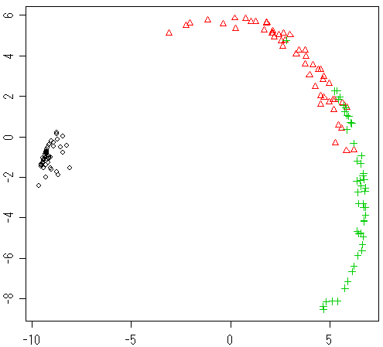 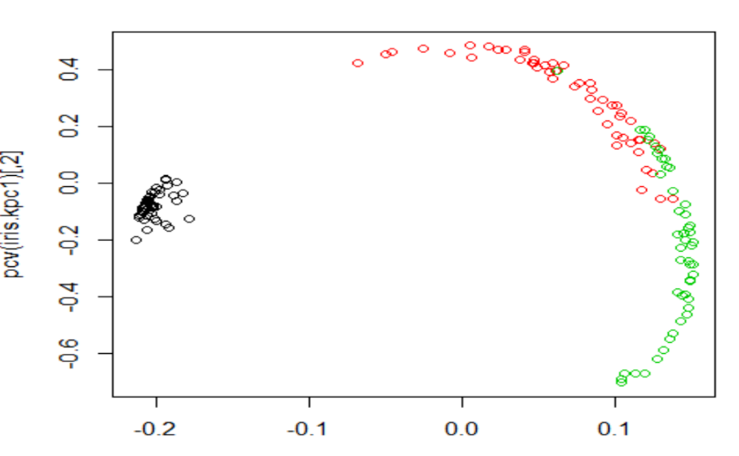
 | パッケージ名 | 説明
図3 irisのカーネル主成分得点散布図(a) | TTR | テクニカル・トレーディング・ルールを構築する関数とデータ
 | biOps | 画像処理、画像の切り抜きや RGB のチャンネルごとの操作など
 | igraph | ネットワーク解析
 | kernlab | SVM 解析
図3 irisのカーネル主成分得点散布図(b) | lattice | S 用に開発されたグラフィックスパラダイムの R への移植
 | mvtnorm | 二変量正規分布をはじめとした多変量正規分布の操作
このようにカーネル関数、kparのパラメータは主成分の結果に大きく影響する。どのようなカーネル関数を用い、kparのパラメータをどのような値にするべきであるかに関しては、用いるデータに依存するので、経験に頼るのが現状である。 | plotrix | さまざまなプロット関数
次にiris.kpcの結果を用いて新しいデータnew.dataを当てはめる書き式を示す。 | pracma | 数値解析 (ラグランジェ補間多項式など)
 | quadprog | 二次計画法
...

重回帰式の基本
...
 |  |  |  |  |  |  |  |  |  |  |  |  | Y＝Ax+B | A= | 1.5
 |  |  |  |  |  |  |  |  |  |  |  |  |  | B= | 1.3333333333
 |  |  |  |  |  |  |  |  |  |  |  | rxz

ｘ | ｙ | z |  | Z | = | ax | + | by | + | e
1 | 2 | 3
2 | 3 | 4
3 | 6 | 6 | 標準偏回帰係数(β） |  |  |  |  | without_ xyz_偏回帰（B）
 |  |  |  | ｘ | ｙ | ｚ |  |  | ｘ | ｙ | ｚ
 |  |  | ｘ | 1 |  |  |  | ｘ | 1
偏回帰係数
 |  |  | ｙ | -0.480 | 1 | 1.468 |  | ｙ | -1.000 | 1
 |  |  | ｚ | 0.327 | 0.681 | 1 |  | ｚ | 0.500 | 0.500 | 1
r-xzの標準偏回帰係数
注）2変量の相関係数ではないので、１をはさんで対称になるわけではない。列xyzのそれぞれに対する方向性のある回帰係数計算を行う。重回帰式の係数計算はすべて行わなければ、重回帰式の係数は求められない。
 |  |  |  | Zhatt | = | ax1 | + | bx2+e |  | a=0.327,b=-0.681,e=?
 |  |  |  |  |  |  |  |  |  |  |  | 平均0標準偏差１で整理、当然切片は０
 |  |  |  | e | = | Z | - | Zhatt |  |  |  | （時計回りに演算する）
 |  |  |  |  |  |  |  |  |  |  |  | rxz-(rxy*ryz)/(1-rxy^2) |  |  |  | Zに直接かかわらないrxyの影響を反映させるため、共通して分母に置いておく
 |  |  |  |  |  |  |  | 偏回帰係数からｚに及ぼす影響はy>xであると評価する。 |  |  |  | rxy-(ryz*rxz)/(1-rxz^2) |  |  |  | ｙに及ぼすXとZの力を見る場合、分母に直接ｙに関わらないrxzを置く
 |  |  |  | yhatto | = | ax1 | + | bx2+e |  | a=-0.480, b=1.468, e=?
r-xyの標準偏回帰係数

